Marco Estratégico
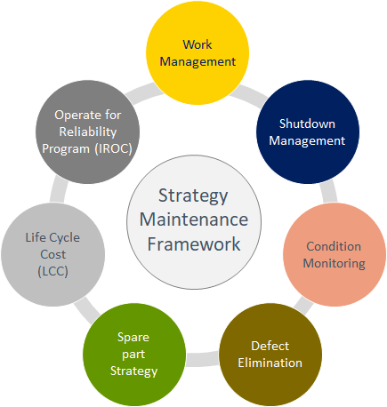
Work Management | Work Management
 | Procesos On Boarding
Gestión Paradas de Planta | Modelamiento Detenciones
 | Procesos Paradas de Planta
 | Modelamiento Paradas de Planta
Monitoreo de Condición | Monitoreo con técnicas predictivas
 | Monitoreo de Signos vitales (Salud de los Activos)
 | Análisis de Lubricantes
Eliminación de Defectos | Integridad de activos (RBI)
 | Calidad de la ejecución
 | Análisis de causa Raiz (RCA) (Pareto, Jack Knife, Best Practice RCA)
 | Repuestos Centrados en Confiabilidad (RCS)
 | Análisis de los Modos de Falla, sus Efectos y Criticidad (FMECA)
 | Mantenimiento Basado en Confiabilidad (RCM)
 | Failures & Events
 | Improvement Actions
 | Control de Contaminantes
Costos de Ciclo de Vida (LCC) | Requerimientos de Infraestructura
 | Estructura Organizacional
 | Presupuesto y costos de Mantenimiento (Budget 5YP, LOM)
 | Centro de Costo y Activo Fijo
 | Proveedores Estratégicos de Servicios
 | Preparación Ramp Up
Procesos de Confiabilidad | Análisis de Diagrama de Bloque de Confiabilidad (RBD)
 | Análisis de Riesgo y Criticidad (CRITICALITY)
 | Estructura de Objetos Técnicos
 | Requerimientos y Análisis de Mantenibilidad
 | Desarrollo de Estrategias de Mantenimiento
 | Despliegue de Estrategias de Mantenimiento
 | Sistemas Gestión de Mantenimiento Complementarios (CMMS)
 | Disposición de Actvos (Decomisionamiento)
 | Plan de Mantenimiento Equipos Estacionados (Preservación)
 | Dashboard
 | Reliability
 | Analytics
 | Reports
 | SAP PM
Estrategia de Materiales | Clasificación de Materiales
 | Gestión de Materiales (Datos Maestros)
 | Reparación de Componentes
 | Modelamiento de Inventario
 | Proveedores Estratégicos de Materiales e Insumos
Setting | Agentic Capabilities
 | WOs & Notifications (EVALUAR ELIMINAR)
 | Team
 | Data Import
 | Audit Log

